Лист1
№ | Дата выявления | Владелец | Район города | Адрес размещения | Тип конструкции | Содержание | Фото конструкции
1 | 12.12.2025 | ИП ПОРФИРЬЕВ АЛЕКСЕЙ ВИКТОРОВИЧ | Ленинский | ул. Сергея Акимова, у д. 3В | Крышная конструкция | элемент, азс … | 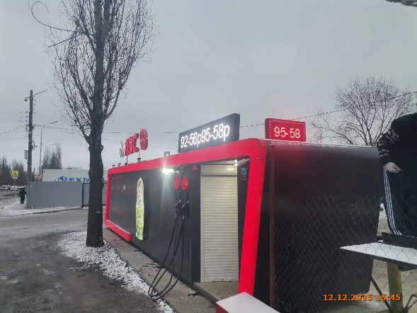
2 | 12.12.2025 | ИП ПОРФИРЬЕВ АЛЕКСЕЙ ВИКТОРОВИЧ | Ленинский | ул. Сергея Акимова, у д. 3В | Настенная конструкция | изображение матрешки
3 | 12.12.2025 | ИП ПОРФИРЬЕВ АЛЕКСЕЙ ВИКТОРОВИЧ | Ленинский | ул. Сергея Акимова, у д. 3В | Не установленный Правилами тип | 92-56 …
4 | 12.12.2025 | ИП ПОРФИРЬЕВ АЛЕКСЕЙ ВИКТОРОВИЧ | Ленинский | ул. Сергея Акимова, у д. 3В | Не установленный Правилами тип | 95-58
5 | 12.12.2025 | АО ПКО "ТЕПЛООБМЕННИК" | Ленинский | проспект Ленина, д. 93 | Настенная конструкция | медицинский центр | 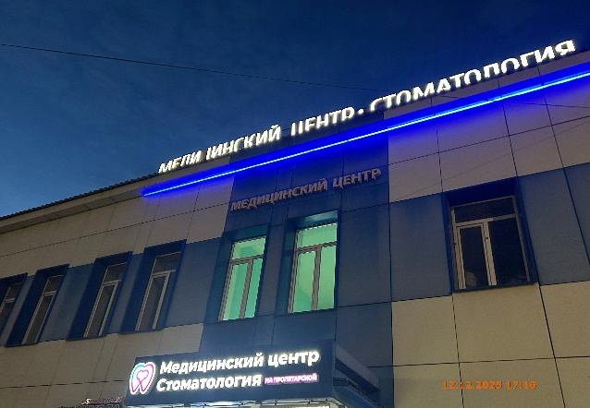
6 | 12.12.2025 | ИП ТЕЛУХИН АНДРЕЙ АНДРЕЕВИЧ | Ленинский | ул. Октябрьской Революции, д. 64 | Конструкция в витрине | zvon … | 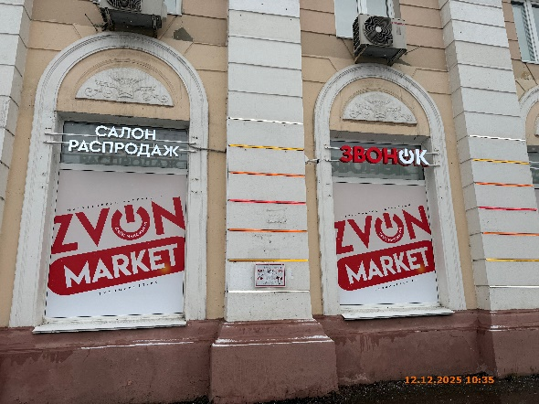
7 | 12.12.2025 | ИП ТЕЛУХИН АНДРЕЙ АНДРЕЕВИЧ | Ленинский | ул. Октябрьской Революции, д. 64 | Конструкция в витрине | zvon …
8 | 12.12.2025 | ИП ТЕЛУХИН АНДРЕЙ АНДРЕЕВИЧ | Ленинский | ул. Октябрьской Революции, д. 64 | Конструкция в витрине | zvon … | 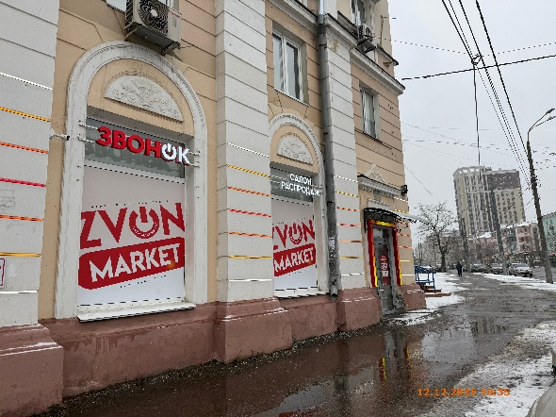
9 | 12.12.2025 | ИП ТЕЛУХИН АНДРЕЙ АНДРЕЕВИЧ | Ленинский | ул. Октябрьской Революции, д. 64 | Настенная конструкция | салон распродаж
10 | 12.12.2025 | ИП ТЕЛУХИН АНДРЕЙ АНДРЕЕВИЧ | Ленинский | ул. Октябрьской Революции, д. 64 | Конструкция в витрине | оценка золота … | 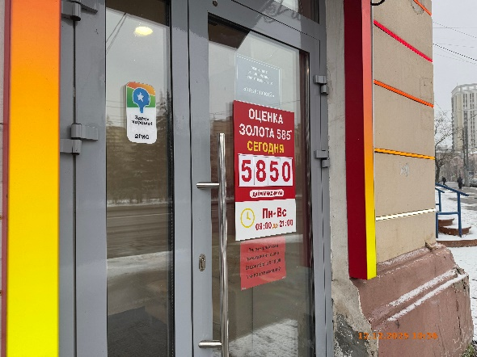
11 | 12.12.2025 | ИП НАЗОЯН РУБИК КАРЕНОВИЧ | Ленинский | ул. Октябрьской Революции, у д. 35 | Конструкция в витрине | свежая выпечка … | 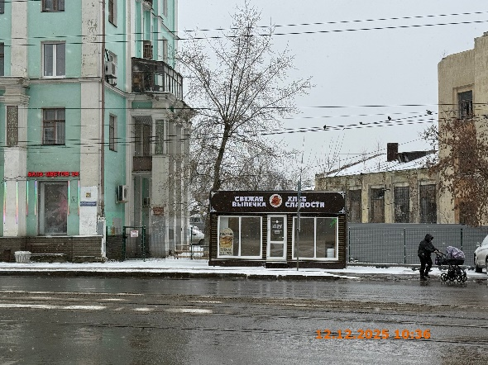
12 | 12.12.2025 | ИП ВИННИЙЧУК СЕРГЕЙ АЛЕКСАНДРОВИЧ | Ленинский | ул. Октябрьской Революции, Д. 66 | Конструкция в витрине | автоключи … | 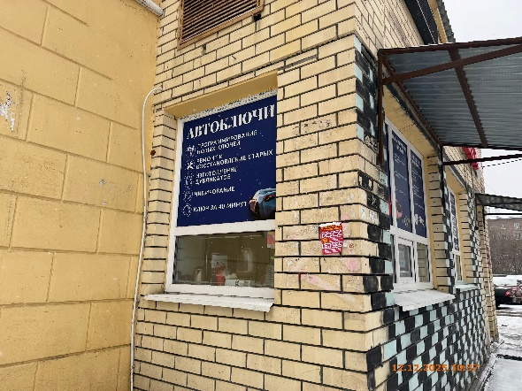
13 | 12.12.2025 | ИП ВИННИЙЧУК СЕРГЕЙ АЛЕКСАНДРОВИЧ | Ленинский | ул. Октябрьской Революции, Д. 66 | Конструкция в витрине | автоключи … | 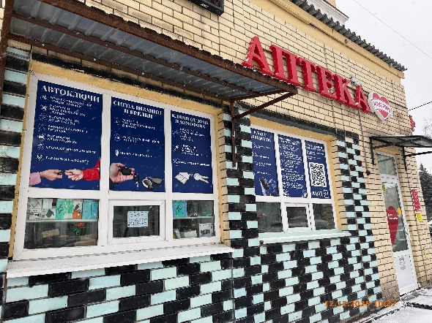
14 | 12.12.2025 | ИП ВИННИЙЧУК СЕРГЕЙ АЛЕКСАНДРОВИЧ | Ленинский | ул. Октябрьской Революции, Д. 66 | Конструкция в витрине | сигнализации и брелки …
15 | 12.12.2025 | ИП ВИННИЙЧУК СЕРГЕЙ АЛЕКСАНДРОВИЧ | Ленинский | ул. Октябрьской Революции, Д. 66 | Конструкция в витрине | ключи от дома …
16 | 12.12.2025 | ИП ВИННИЙЧУК СЕРГЕЙ АЛЕКСАНДРОВИЧ | Ленинский | ул. Октябрьской Революции, Д. 66 | Конструкция в витрине | ремонт телефонов …
17 | 12.12.2025 | ИП ВИННИЙЧУК СЕРГЕЙ АЛЕКСАНДРОВИЧ | Ленинский | ул. Октябрьской Революции, Д. 66 | Конструкция в витрине | чин-тюнинг …
18 | 12.12.2025 | ИП ВИННИЙЧУК СЕРГЕЙ АЛЕКСАНДРОВИЧ | Ленинский | ул. Октябрьской Революции, Д. 66 | Конструкция в витрине | переходи в наш …
19 | 12.12.2025 | ИП МАНУКЯН АРСЕН МАИСОВИЧ | Ленинский | ул. Июльских Дней, у д. 8 | Настенная конструкция | донар | 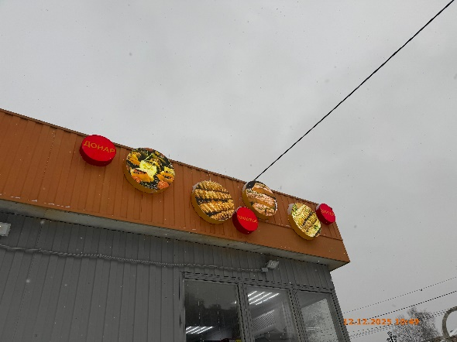
20 | 12.12.2025 | ИП МАНУКЯН АРСЕН МАИСОВИЧ | Ленинский | ул. Июльских Дней, у д. 8 | Настенная конструкция | изображение продукции
21 | 12.12.2025 | ИП МАНУКЯН АРСЕН МАИСОВИЧ | Ленинский | ул. Июльских Дней, у д. 8 | Настенная конструкция | изображение продукции
22 | 12.12.2025 | ИП МАНУКЯН АРСЕН МАИСОВИЧ | Ленинский | ул. Июльских Дней, у д. 8 | Настенная конструкция | шашлык
23 | 12.12.2025 | ИП МАНУКЯН АРСЕН МАИСОВИЧ | Ленинский | ул. Июльских Дней, у д. 8 | Настенная конструкция | изображение продукции
24 | 12.12.2025 | ИП МАНУКЯН АРСЕН МАИСОВИЧ | Ленинский | ул. Июльских Дней, у д. 8 | Настенная конструкция | изображение продукции
25 | 12.12.2025 | ИП МАНУКЯН АРСЕН МАИСОВИЧ | Ленинский | ул. Июльских Дней, у д. 8 | Настенная конструкция | бургер
26 | 12.12.2025 | ИП МАНУКЯН АРСЕН МАИСОВИЧ | Ленинский | ул. Июльских Дней, у д. 8 | Настенная конструкция | шаурма | 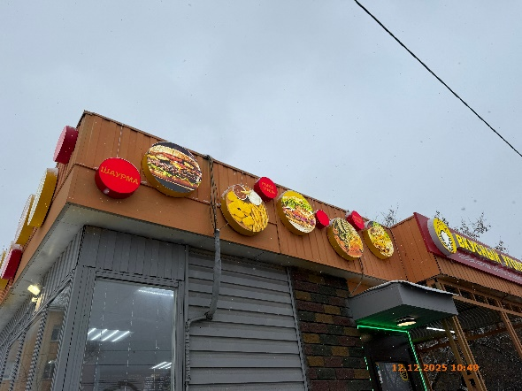
27 | 12.12.2025 | ИП МАНУКЯН АРСЕН МАИСОВИЧ | Ленинский | ул. Июльских Дней, у д. 8 | Настенная конструкция | изображение продукции
28 | 12.12.2025 | ИП МАНУКЯН АРСЕН МАИСОВИЧ | Ленинский | ул. Июльских Дней, у д. 8 | Настенная конструкция | изображение продукции
29 | 12.12.2025 | ИП МАНУКЯН АРСЕН МАИСОВИЧ | Ленинский | ул. Июльских Дней, у д. 8 | Настенная конструкция | рыба гриль
30 | 12.12.2025 | ИП МАНУКЯН АРСЕН МАИСОВИЧ | Ленинский | ул. Июльских Дней, у д. 8 | Настенная конструкция | изображение продукции
31 | 12.12.2025 | ИП МАНУКЯН АРСЕН МАИСОВИЧ | Ленинский | ул. Июльских Дней, у д. 8 | Настенная конструкция | изображение продукции
32 | 12.12.2025 | ИП МАНУКЯН АРСЕН МАИСОВИЧ | Ленинский | ул. Июльских Дней, у д. 8 | Настенная конструкция | овощи гриль
33 | 12.12.2025 | ИП МАНУКЯН АРСЕН МАИСОВИЧ | Ленинский | ул. Июльских Дней, у д. 8 | Настенная конструкция | изображение продукции
34 | 12.12.2025 | ИП МАНУКЯН АРСЕН МАИСОВИЧ | Ленинский | ул. Июльских Дней, у д. 8 | Настенная конструкция | изображение продукции | 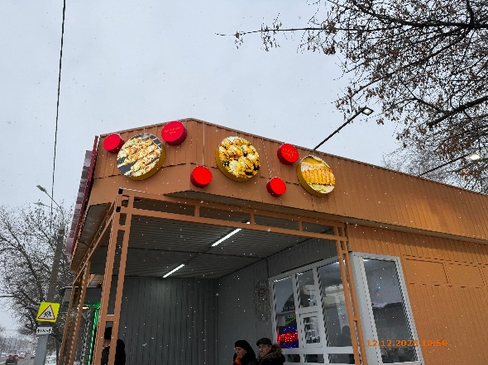
35 | 12.12.2025 | ИП МАНУКЯН АРСЕН МАИСОВИЧ | Ленинский | ул. Июльских Дней, у д. 8 | Настенная конструкция | картошка фри
36 | 12.12.2025 | ИП МАНУКЯН АРСЕН МАИСОВИЧ | Ленинский | ул. Июльских Дней, у д. 8 | Настенная конструкция | изображение продукции
37 | 12.12.2025 | ИП МАНУКЯН АРСЕН МАИСОВИЧ | Ленинский | ул. Июльских Дней, у д. 8 | Настенная конструкция | гриль грибы
38 | 12.12.2025 | ИП МАНУКЯН АРСЕН МАИСОВИЧ | Ленинский | ул. Июльских Дней, у д. 8 | Настенная конструкция | изображение продукции
39 | 12.12.2025 | ИП МАНУКЯН АРСЕН МАИСОВИЧ | Ленинский | ул. Июльских Дней, у д. 8 | Конструкция в витрине | открыто
40 | 12.12.2025 | ИП МАНУКЯН АРСЕН МАИСОВИЧ | Ленинский | ул. Июльских Дней, у д. 8 | Не установленный Правилами тип | возьми …
41 | 12.12.2025 | ИП МАНУКЯН АРСЕН МАИСОВИЧ | Ленинский | ул. Июльских Дней, у д. 8 | Не установленный Правилами тип | вкусный уголок … | 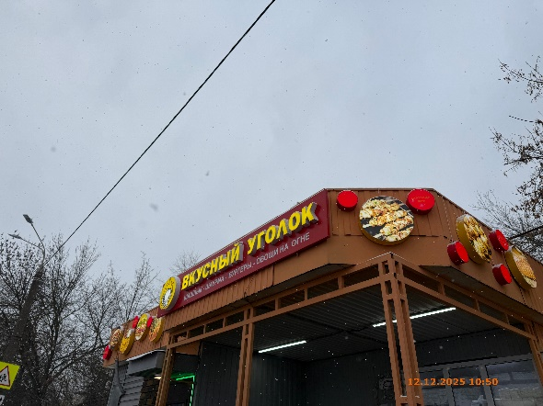
42 | 12.12.2025 | ООО "ПАРМАРКЕТ" | Ленинский | ул. Героя Фильченкова, д. 10 | Конструкция в витрине | элемент, пармаркет | 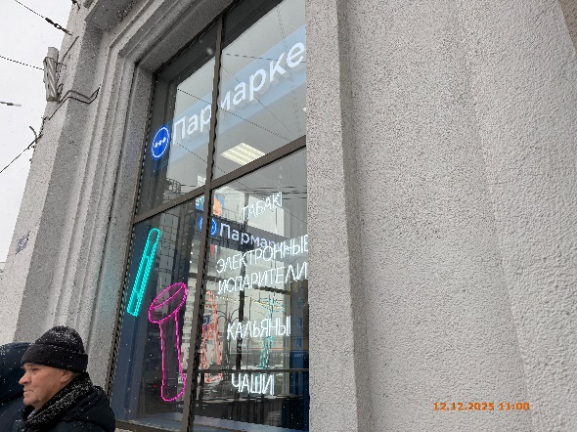
43 | 12.12.2025 | ООО "ПАРМАРКЕТ" | Ленинский | ул. Героя Фильченкова, д. 10 | Конструкция в витрине | изображение табачной продукции
44 | 12.12.2025 | ООО "ПАРМАРКЕТ" | Ленинский | ул. Героя Фильченкова, д. 10 | Конструкция в витрине | табак электронные испарители кальяны чаши
45 | 12.12.2025 | ООО "ПАРМАРКЕТ" | Ленинский | ул. Героя Фильченкова, д. 10 | Конструкция в витрине | элемент, пармаркет | 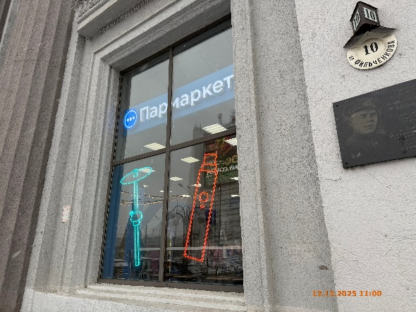
46 | 12.12.2025 | ООО "ПАРМАРКЕТ" | Ленинский | ул. Героя Фильченкова, д. 10 | Конструкция в витрине | изображение табачной продукции
47 | 12.12.2025 | ООО "ПАРМАРКЕТ" | Ленинский | ул. Героя Фильченкова, д. 10 | Конструкция в витрине | изображение табачной продукции

